Schedule
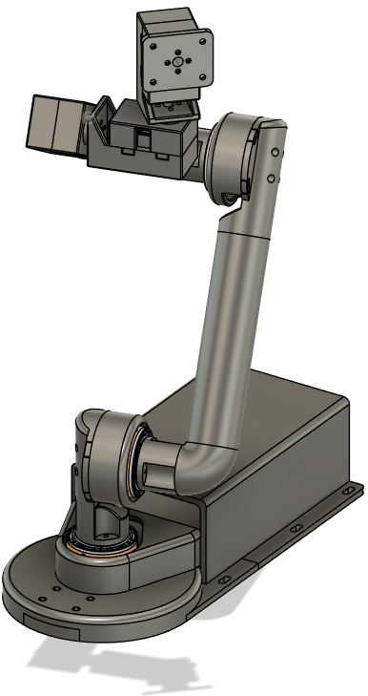
Development Schedule

 |  |  |  |  |  |  |  |  |  |  |  |  |  |  |  |  |  |  |  |  |  |  |  |  |  |  |  |  | 계획 :
 |  |  |  |  |  |  |  |  |  |  |  |  |  |  |  |  |  |  |  |  |  |  |  |  |  |  |  |  | 실제 :

 | 1 | 2 | 3 | 4 | 5 | 6 | 7 | 8 | 9 | 10 | 11 | 12 | 13 | 14 | 15 | 16 | 17 | 18 | 19 | 20 | 21 | 22 | 23 | 24 | 25 | 26 | 27 | 28 | 29 | 30 | 31
2024.12
 |  |  |  |  |  |  |  |  |  |  |  |  |  |  |  |  |  |  |  |  |  |  |  |  |  |  |  |  |  |  | 병

2025.1
 |  | 병 | 병 | 병 | 병

2025.2

일지 |  |  |  |  |  |  |  |  |  |  |  |  |  |  |  |  |  |  |  |  |  |  |  |  |  |  |  |  |  |  |  | Note.
2024. 12. 18 |  | 6축 로봇 구상. 모터 선정. 그 외 통신에 필요한 모듈 선정. |  |  |  |  |  |  |  |  |  |  |  |  |  |  |  |  |  |  |  |  |  |  |  |  |  |  |  |  |  | 모터 구매 이슈. 발주 후 약 2주 소요 예정이라 선 구매
2024. 12. 19 |  | 전원 공급기, 컨버터 등 필요 물품 선정 및 구매. BOM 작성. Diagram 작성.
2024. 12. 20 |  | HIS 작성, 회로도 작성.
2024. 12. 23 |  | 3D 모델링 (베이스, 제어함 부분).
2024. 12. 24 |  | 3D 모델링 (로봇 암 부분), 대체 모터 선정 및 구매. |  |  |  |  |  |  |  |  |  |  |  |  |  |  |  |  |  |  |  |  |  |  |  |  |  |  |  |  |  | AX-12A 모터 설계상 문제로 인한 모터 3개 교체 (XL-430W250-T)
2024. 12. 25 |  | 추가 부품 구매. Diagram, 회로도 수정. 3D 모델링 (로봇 암 부분). |  |  |  |  |  |  |  |  |  |  |  |  |  |  |  |  |  |  |  |  |  |  |  |  |  |  |  |  |  | 모터 2종류 (총 6개) 발송 지연 => 1월 중순 배송예정
2024. 12. 27 |  | 3D 모델링 (베이스, 제어함 부분 수정 -> 3D 프린터 사이즈에 맞추기 위해 조립식으로 변경).
2024. 12. 30 |  | 6축 로봇 제어 APP 개발. |  |  |  |  |  |  |  |  |  |  |  |  |  |  |  |  |  |  |  |  |  |  |  |  |  |  |  |  |  | 12. 31 ~ 1. 5 독감으로 인해 휴식
2025. 01. 01 |  | 6축 로봇 제어 APP 개발 (블루투스 제외 프로토타입 개발 완료).
2025. 01. 06 |  | HC-05 블루투스 모듈 작동 Test (PC <-> MCU <-> HC-05 <-> Phone).
2025. 01. 07 |  | 조립 및 테스트에 필요한 자재 추가 구매, 6축 로봇 제어 APP 개발 (블루투스 연결, 데이터 송신 구현 완료).
2025. 01. 08 |  | 소프트웨어 아키텍처 작성.
2025. 01. 09 |  | 모터 Testbed 제작. MG4005 통신 프로토콜 분석, 모터 세팅 |  |  |  |  |  |  |  |  |  |  |  |  |  |  |  |  |  |  |  |  |  |  |  |  |  |  |  |  |  | MG4005 모터 세팅 이슈.
2025. 01. 11 |  | MG4005 CAN 제어, 위치 제어 테스트
2025. 01. 13 |  | MG4005 CAN 제어, 위치 제어 테스트
2025. 01. 14 |  | XL430 통신 프로토콜 분석, 모터 세팅, 테스트
2025. 01. 15 |  | XL430 모터 세팅, Serial 제어, 위치 제어 테스트 |  |  |  |  |  |  |  |  |  |  |  |  |  |  |  |  |  |  |  |  |  |  |  |  |  |  |  |  |  | XL430 모터 통신 이슈.
2025. 01. 17 |  | 설계에 저장장치(EEPROM)추가. 음성 인식 센서, 저장장치 Test
2025. 01. 21 |  | APP <-> 로봇 간 데이터 form 설정, FreeRTOS Task 설정
2025. 01. 22 |  | 3D 프린터물 검수 (유격 오차 가공 및 가조립)
2025. 01. 23 |  | 데이터 입출력, 데이터 파싱 Task 코딩
2025. 01. 24 |  | 데이터 입력, 파싱, Task 작동 테스트 |  |  |  |  |  |  |  |  |  |  |  |  |  |  |  |  |  |  |  |  |  |  |  |  |  |  |  |  |  | Voice sensor 데이터 Read 이슈.
2025. 01. 25 |  | APP <-> 로봇 간 데이터 form 수정, 6축 로봇 제어 APP 수정 (데이터, 버튼 시퀀스 등)
2025. 01. 28 |  | 조립 전 모터 작동 및 방향 테스트, 6축 로봇 하드웨어 제작 (조립 70%, 배선 80%) |  |  |  |  |  |  |  |  |  |  |  |  |  |  |  |  |  |  |  |  |  |  |  |  |  |  |  |  |  | XL430 모터 통신 이슈, FreeRTOS Hard fault 이슈.
2025. 01. 29 |  | 6축 로봇 제작 중간 모터 구동 테스트
2025. 01. 30 |  | 6축 로봇 하드웨어 제작 완료. 작동 테스트 |  |  |  |  |  |  |  |  |  |  |  |  |  |  |  |  |  |  |  |  |  |  |  |  |  |  |  |  |  | 모터 토크 이슈
2025. 01. 31 |  | EEPROM 회로 변경, 6축 로봇 프로토타입 작동 테스트 완료
2025. 02. 03 |  | 문서 수정 및 추가 작성 (회로도 수정, HIS 수정, 프로토콜 작성)

Diagram
Diagram

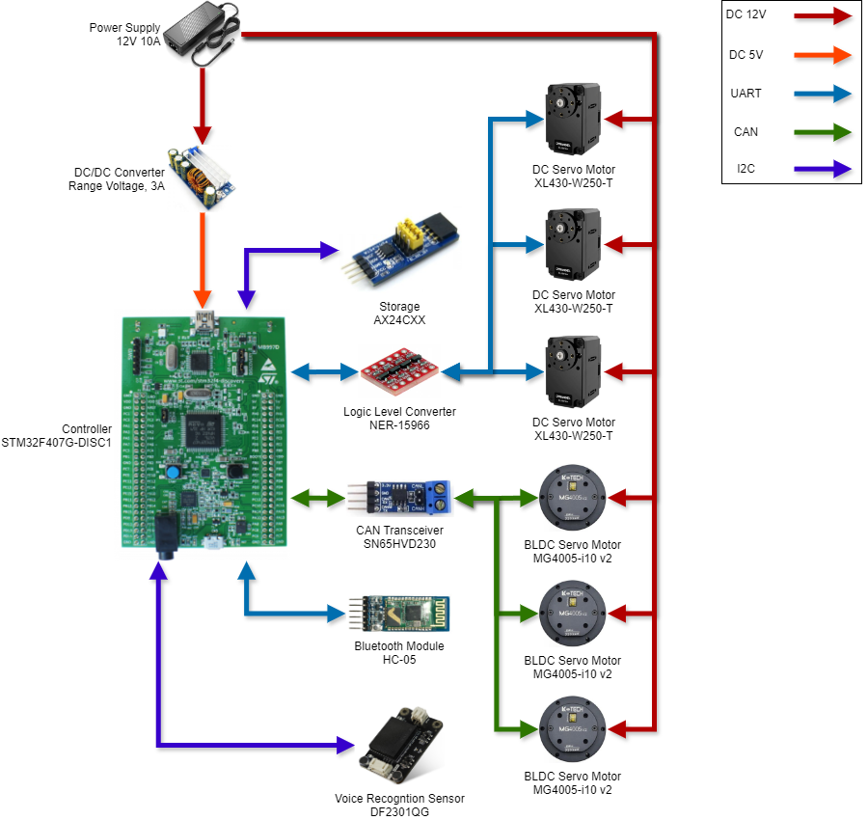
 | Note.
 | 2024-12-25 모터 변경 및 음성 센서 추가
 | 2025-01-17 EEPROM 추가

Electric Circuit
Electric Circuit

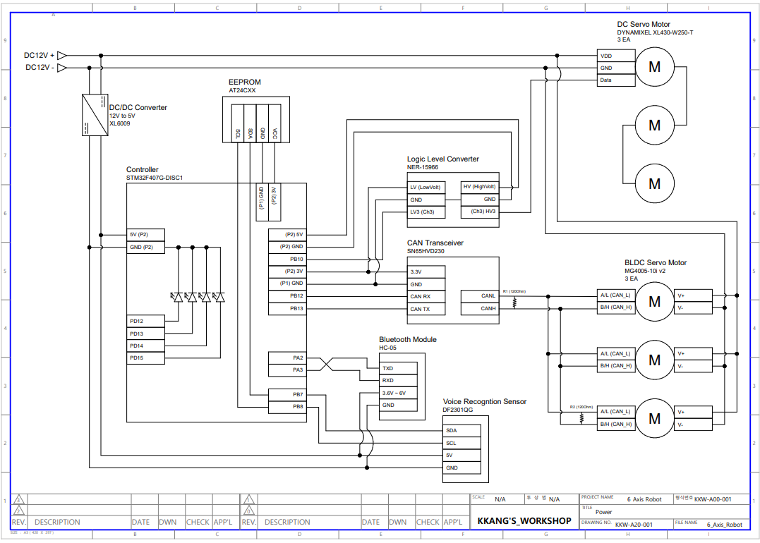
 | Note.
 | 2024-12-25 모터 변경 및 음성 센서 추가
 | 2025-01-15 MCU usart 핀 변경 (보드 회로 문제 -> 사용하려던 핀이 이미 보드에 포함된 다른 장치에 연결되어있음)
 | 2025-01-17 EEPROM 추가
 | 2025-02-03 EEPROM 회로 수정

SW Architecture
Software Architecture
 |  |  | Note.
 |  |  | 2025-01-17 EEPROM 부분 추가
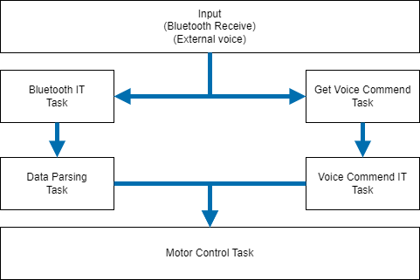
 |  |  | 2025-02-03 Task로 분리

Task name | synchronous | Task Cycle (ms)
Bluetooth IT | Async | Semaphore
Get Voice | Async | 100
Data Parsing | Async | 1
Voice IT | Async | Semaphore
Motor Control | Async | 1

